关系图
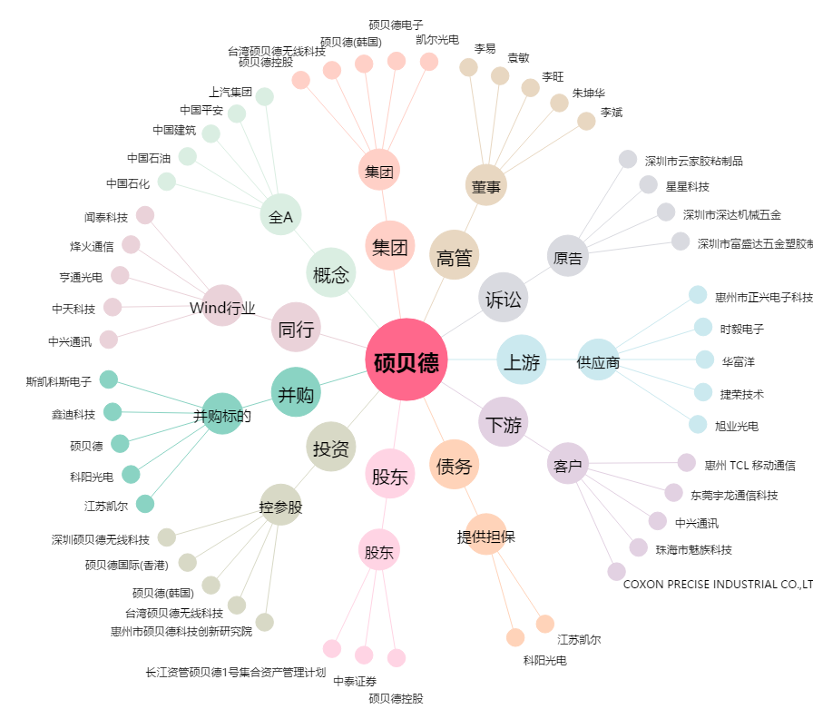
硕贝德[300322.SZ] - 关系概览图

